Bon
Tel : +335.49.07.40.54 Site : www.prosynergie.fr Courriel : contact@prosynergie.fr

FICHET00173

Avaloir d´âtre Inox 304
Bon d'accompagnement commande - Page 1 / 2
ATTENTION :
Ce document est un bon d'accompagnement de commande et une aide au dimensionnement et n'est pas une étude qui doit être validée par un Bureau d'Etudes Thermiques (BET) ou un cheministe expérimenté.

Page 1 :
Commencez par mettre à jour les données de la page 1, puis se reporter à la page 2.

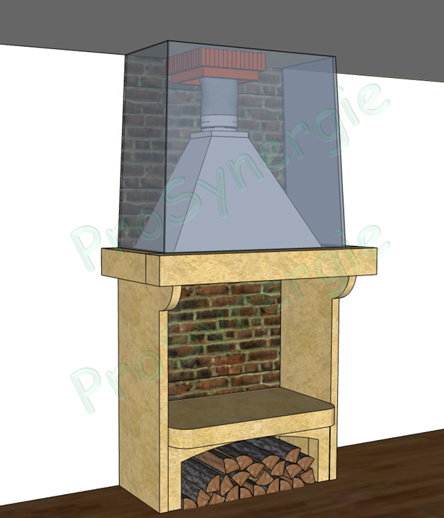

 |  |  | Foyer (Atre)

ProSynergie
 |  |  | La-At. - Largeur (mm) | 900 mm
 |  |  | Pr-At. - Profondeur (mm) | 600 mm
 |  |  | H-At. - Hauteur (mm) | 750 mm
H
 |  |  | Surface-At. (H-At. X La-At.) | 0.68 m²

ProSynergie

H-At.
 |  |  | Surface de la pièce
 |  |  | (où se trouve le foyer)
 |  |  | S - Surface pièce (m²) | 35 m²

La-At.
Pr-At.

S
 |  |  | Cohérence des proportions (4/5/6)
 |  |  | Le foyer doit respecter un rapport profondeur, hauteur et largeur de 4/5/6

 |  |  |  | Valeur | Rapport
 |  |  | Pr-At. - Profondeur (mm) | 600 mm | 4.0
 |  |  | H-At. - Hauteur (mm) | 750 mm | 5.0
 |  |  | La-At. - Largeur (mm) | 900 mm | 6.0

Rappel de quelques règles usuelles de dimensionnement :
Afin de garantir un tirage efficace et d'éviter tout risque de refoulements dans la salle de chauffe, sa forme tronconique suit les règles habituelles définies et pratiquées depuis longtemps par nos anciens, soit :
- Une inclinaison minimale de 60°
- Une hauteur minimum équivalente à la hauteur d'ouverture du foyer
- Une section de raccordement (carré ou rectangulaire*) doit être suppérieure à 400cm² (ou Ø 200mm) et avoir un rapport entre la section du conduit d'évacuation et celle d'ouverture du foyer, proche de 1/9 (comprise entre 1/7 et 1/10) ; elle doit permettre l'évacuation d'environ 400 m³ par heure et par m² de foyer (à moduler en fonction des ouvertures latérales). * Dans le cas d'une section rectangulaire, le rapport entre la longueur et la largeur doit être maximum de 2.

PROSYNERGIE- 5 rue moulin Cuit - 79120 LEZAY – SARL au capital de 100 960 euros - N° SIRET : 498 524 511 00025- APE 4674B - N° TVA INTRACOM : FR94498524511


Tel : +335.49.07.40.54 Site : www.prosynergie.fr Courriel : contact@prosynergie.fr

Avaloir d´âtre Inox 304
Bon d'accompagnement commande - Page 2 / 2

Données
à renseigner
Données
à renseigner

 | Avaloir |  | Tubage

 | La - Largeur (mm) | 900 mm | Diamètre de raccordement (Ø en mm) | 200 mm
 | Pr - Profondeur (mm) | 600 mm
 | H - Hauteur (mm) | 750 mm
 | Rappel : |  | Surface-At. | 0.68 m²
 | H-At. - Hauteur (mm) | 750 mm | Section équivalent 1/9 | 75 mm²
 |  |  | Diamètre équivalent 1/9 | 155 mm
 |  |  | La section minimum du conduit de fumée doit être de 1/9 de la surface de l'Atre (Surface-At.) et au minimum de 400cm² (ou Ø 200mm)

Page 2 :
Terminez de mettre à jour les données sur la page 2.
La référence à commander est indiquée ici.

 |  |  | Référence à commander

 |  |  | Référence
 |  |  | TEN0PL0005
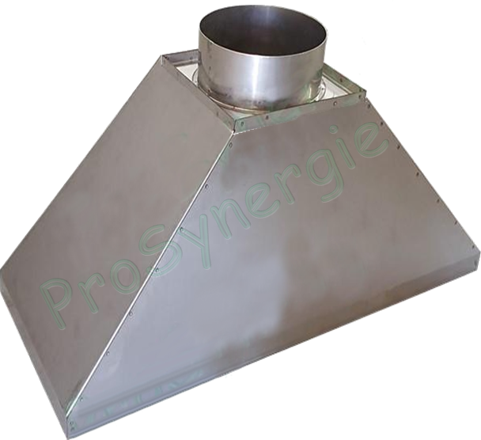
H
La
Ø
Pr

PROSYNERGIE- 5 rue moulin Cuit - 79120 LEZAY – SARL au capital de 100 960 euros - N° SIRET : 498 524 511 00025- APE 4674B - N° TVA INTRACOM : FR94498524511

